Sheet1
MSSV | Họ tên
22520277 | Vũ Minh Đức
22521706 | Nguyễn Thị Thuý Vy
22521658 | Phan Thị Tường Vi
22521714 | Lê Thị Ánh Xuân
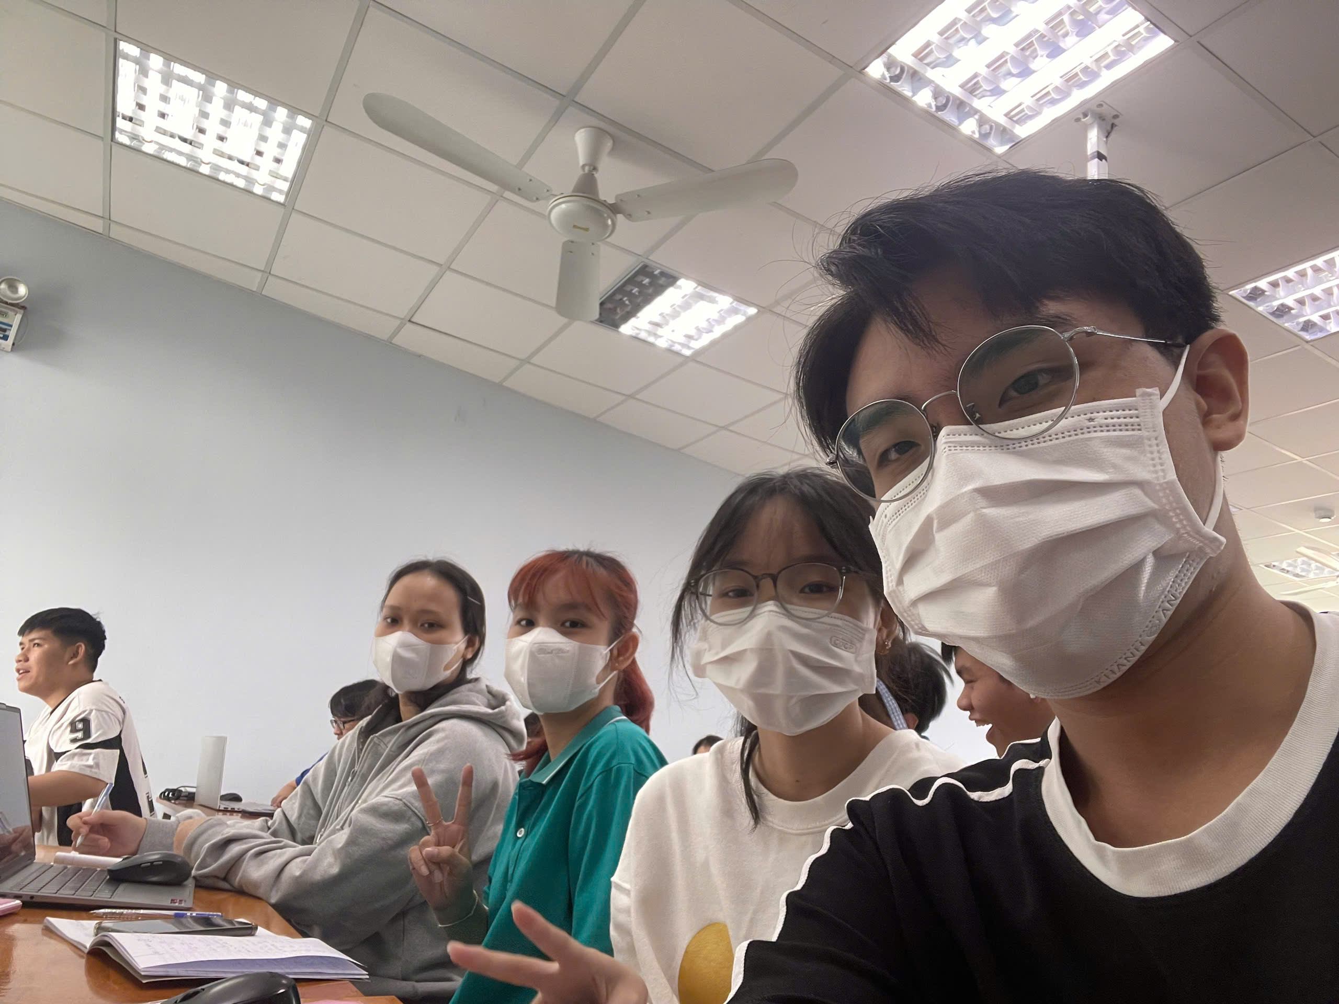

 | Không (None) | Thấp (Low) | Trung bình (Medium) | Cao (High) | tb hàng
Hằng ngày (Daily) | 4.8 | 5 | 6.4 | 6.3 | 5.155
 | 4.4 | 5.2 | 6.2 | 6.4
 | 3.2 | 5.6 | 4.7 | 5.6
 | 3.9 | 4.3 | 5.5 | 4.8
 | 4.4 | 4.8 | 5.8 | 5.8
xtbij | 4.14 | 4.98 | 5.72 | 5.78
Hàng tuần (Weekly) | 4.4 | 4.9 | 5.8 | 6 | 5.15
 | 4.2 | 5.3 | 6.2 | 4.9
 | 3.8 | 5.7 | 6.3 | 4.6
 | 3.7 | 5.4 | 6.5 | 5.6
 | 3.9 | 4.8 | 5.5 | 5.5
xtbij | 4 | 5.22 | 6.06 | 5.32 | xtb
tb cột | 4.07 | 5.1 | 5.89 | 5.55 | 5.1525
k | 4
m | 2
s | 5
SSA | 18.76475
SSB | 0.00025

Hàng ngày | 0.4356 | 0.0004 | 0.4624 | 0.2704
 | 0.0676 | 0.0484 | 0.2304 | 0.3844
 | 0.8836 | 0.3844 | 1.0404 | 0.0324
 | 0.0576 | 0.4624 | 0.0484 | 0.9604
 | 0.0676 | 0.0324 | 0.0064 | 0.0004
Hàng tuần | 0.16 | 0.1024 | 0.0676 | 0.4624
 | 0.04 | 0.0064 | 0.0196 | 0.1764
 | 0.04 | 0.2304 | 0.0576 | 0.5184
 | 0.09 | 0.0324 | 0.1936 | 0.0784
 | 0.01 | 0.1764 | 0.3136 | 0.0324
SSE | 8.684

Hàng ngày | 0.12425625 | 0.02325625 | 1.55625625 | 1.31675625
 | 0.56625625 | 0.00225625 | 1.09725625 | 1.55625625
 | 3.81225625 | 0.20025625 | 0.20475625 | 0.20025625
 | 1.56875625 | 0.72675625 | 0.12075625 | 0.12425625
 | 0.56625625 | 0.12425625 | 0.41925625 | 0.41925625
Hàng tuần | 0.56625625 | 0.06375625 | 0.41925625 | 0.71825625
 | 0.90725625 | 0.02175625 | 1.09725625 | 0.06375625
 | 1.82925625 | 0.29975625 | 1.31675625 | 0.30525625
 | 2.10975625 | 0.06125625 | 1.81575625 | 0.20025625
 | 1.56875625 | 0.12425625 | 0.12075625 | 0.12075625
SST | 28.45975
SSAB | 1.01075
MSA | 6.2549166667
MSB | 0.00025
MSAB | 0.33691666667
MSE | 0.271375
fA_crit | f3, 32, 0.05 = 2.9 |  | FA_stat | 23.048978965 |  | FA_stat > fA_crit: bác bỏ H0 , có sự khác biệt chiều cao trung bình giữa mức độ ánh sáng mặt trời
fB_crit | f1, 32, 0.05 = 4.15 |  | FB_stat | 0.00092123445417 |  | FB_stat < fB_crit: chấp nhận H0, không có sự khác biệt chiều cao trung bình giữa các tần suất tưới nước
fAB_crit | f3, 32, 0.05 = 2.9 |  | FAB_stat | 1.2415169661 |  | FAB_stat < fAB_crit: chấp nhận H0, không có sự tương tác giữa 2 yếu tố tiếp xúc ánh sáng mặt trời và tưới nước đến sự phát triển của cây

